ケース1
2025/07/01

1.トップ画面からログアウトを押下
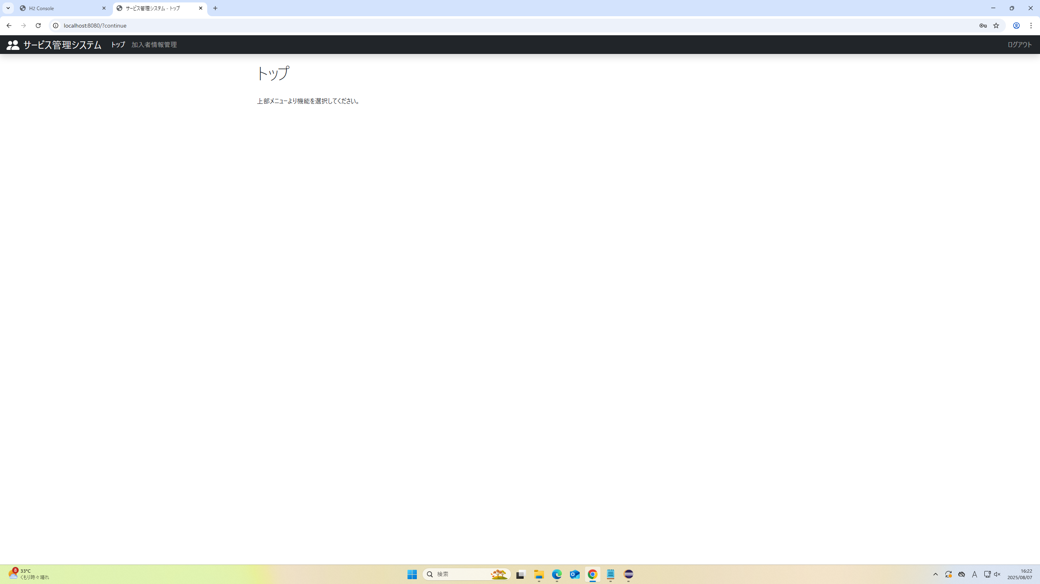

トップ画面からログアウト完了
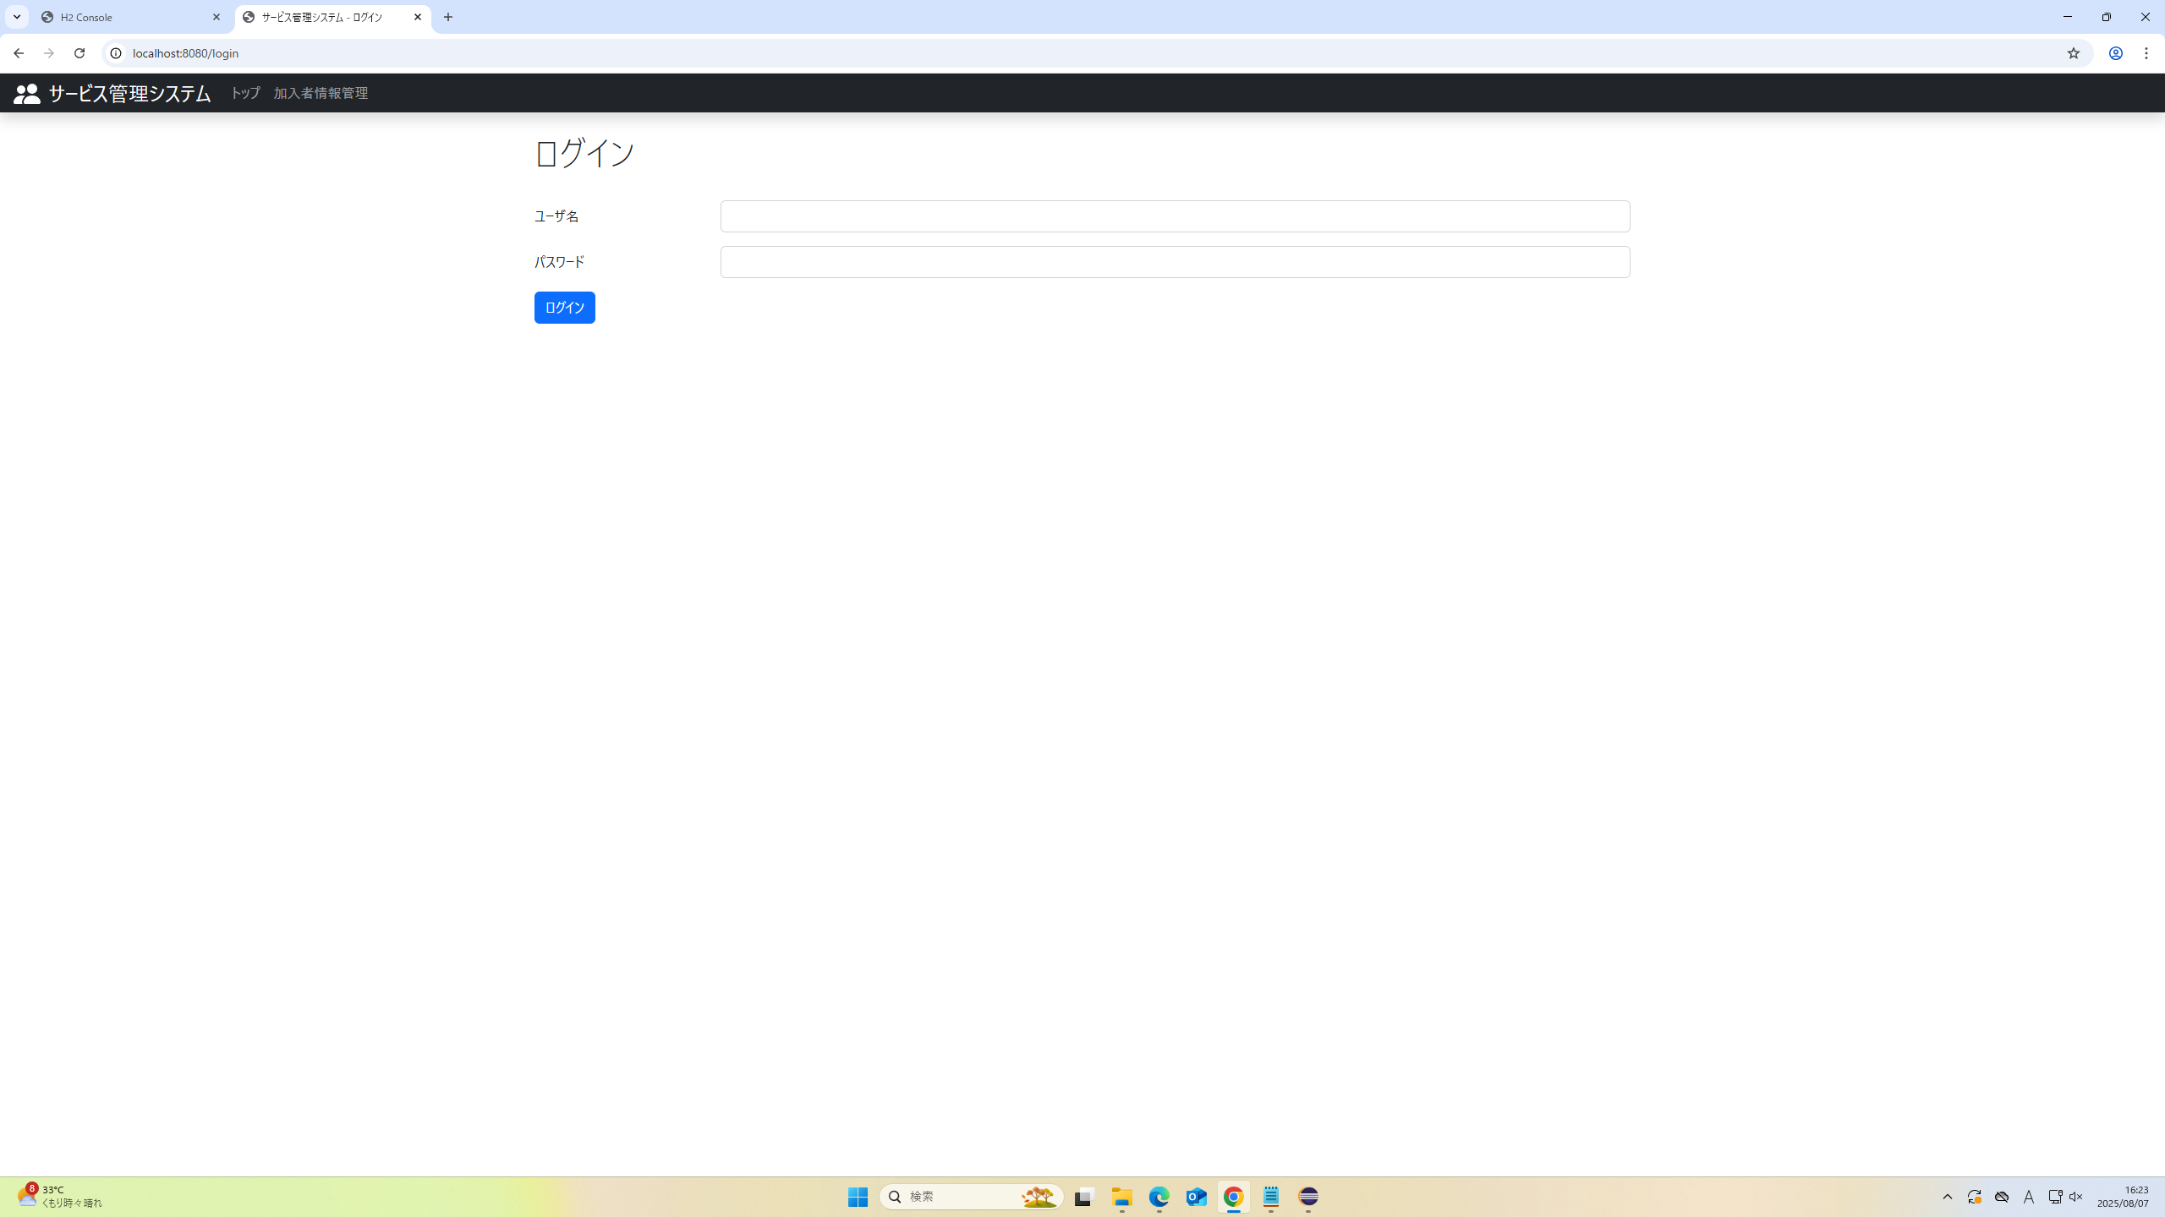

2.加入者情報管理画面からログアウトを押下
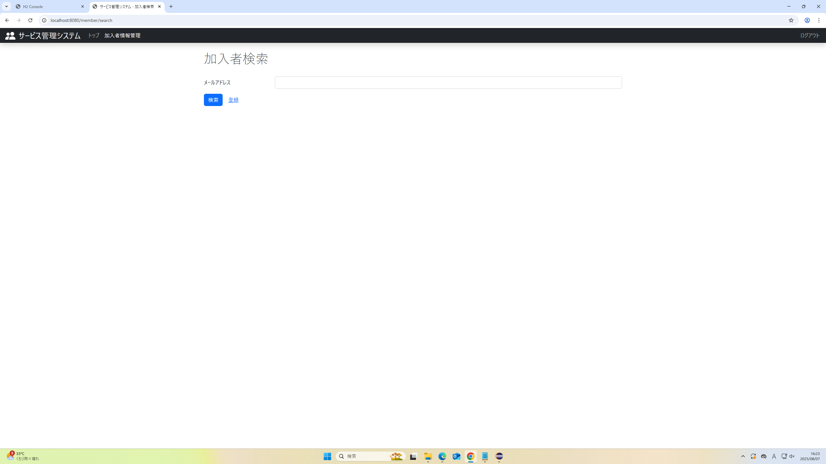

加入者情報管理画面からログアウト完了
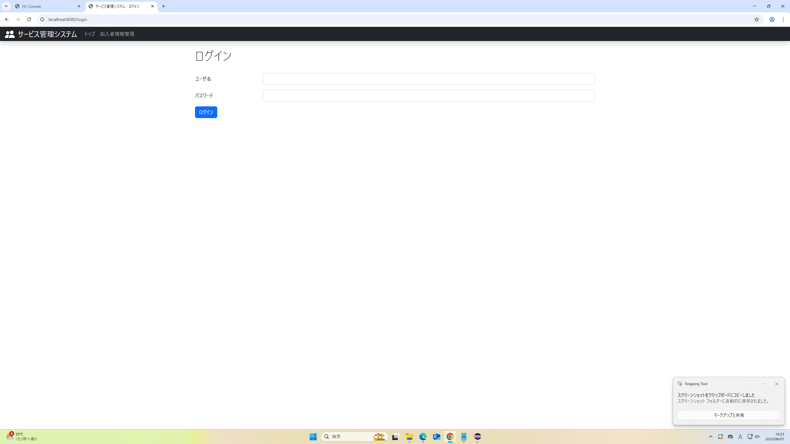

※ログインページではログアウト機能が表示されないことを確認


 | ログアウトが表示されなければOK

